ლოტი 1
 | დანართი N 1 (ფასების ცხრილი)
 | ლოტი 1
# | დასახელება | სურათი | ტექნიკური მახასიათებლები | რაოდენობა (ცალი) | ერთეულის ღირებულება | ჯამური ღირებულება | ვალუტა
1 | სწრაფი გადახდის მეორადი აპარატის გადაღებვა (ზედა კარების გარეშე) | 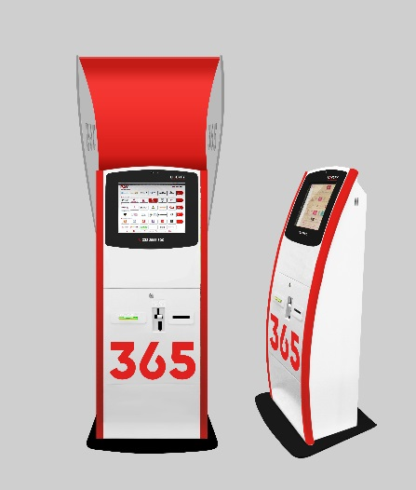 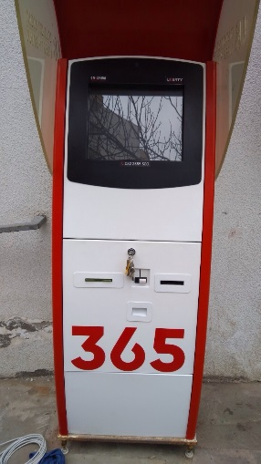 | ფერები: წითელი: RAL 3020 შავი; RAL 9005 (jet black) თეთრი: RAL 9003 (single white) | 400 |  | 0.00
2 | სწრაფი გადახდის მეორადი აპარატის ზედა კარის გადაღებვა | 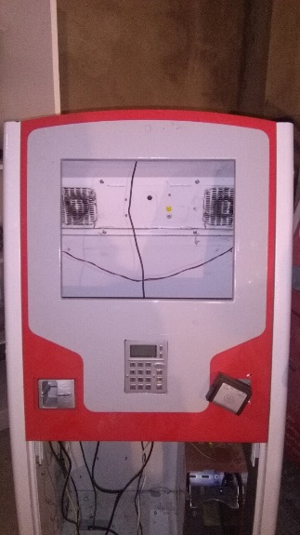 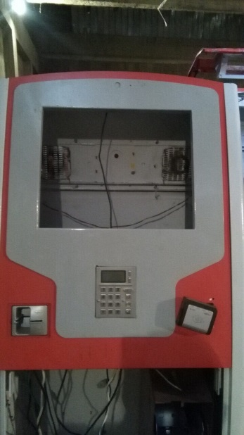 | ფერები: წითელი: RAL 3020 შავი; RAL 9005 (jet black) თეთრი: RAL 9003 (single white) | 10 |  | 0.00
3 | სწრაფი გადახდის მეორადი აპარატის ზედა მონიტორის ჩარჩოს გადაღებვა | 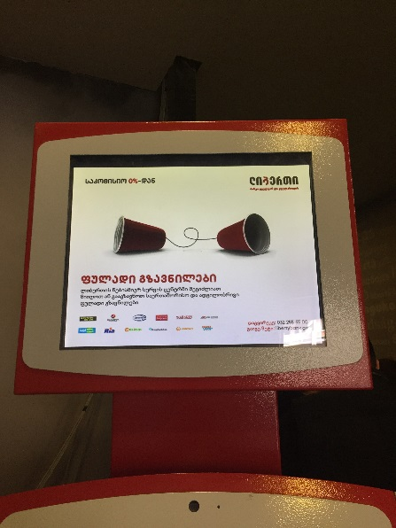 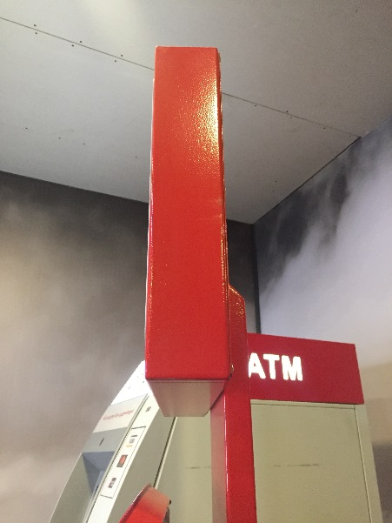 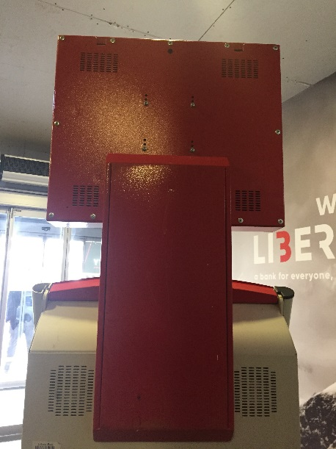 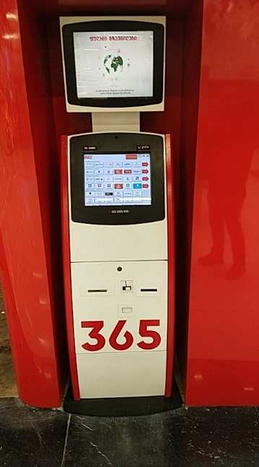 | ფერები: წითელი: RAL 3020 შავი; RAL 9005 (jet black) თეთრი: RAL 9003 (single white) | 10 |  | 0.00
 |  |  |  |  | სულ ჯამი | 0.00

ლოტი 2
 | დანართი N 1 (ფასების ცხრილი)
 | ლოტი 2
# | დასახელება | სურათი | ტექნიკური მახასიათებლები | მოწოდების ვადა | რაოდენობა (ცალი) | ერთეულის ღირებულება | ჯამური ღირებულება | ვალუტა
1 | სწრაფი გადახდის აპარატის ზედა კარი - მოდელი APP3 (შეღებვა, მოწოდება) | 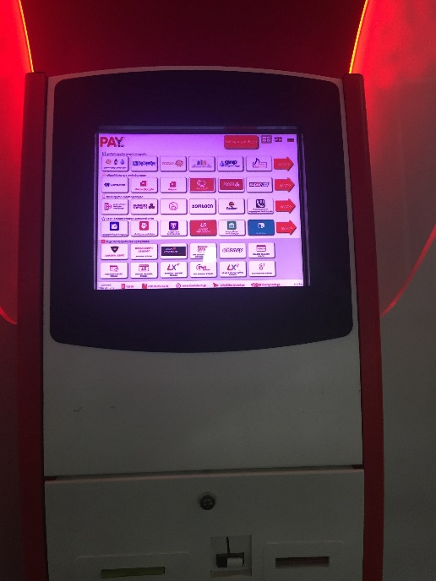 | ფერები: წითელი: RAL 3020 შავი; RAL 9005 (jet black) თეთრი: RAL 9003 (single white) |  | 400 |  | 0.00
 |  |  |  |  |  | სულ ჯამი | 0.00

